CJM
Persona type: | Персона №2 (Клиент, которому продать проще всего - Проблема известна, нас ищут. Клиент, возможно, самостоятельно выйдет на нас)
Experience trigger: | есть проблема и потребность (воля к решению) |  | Наименование этапов
 | Stage (Наименование этапа) | Consider (Определение потребности и сбор информации) |  |  | Evaluate (оценка и выбор) |  |  |  |  |  |  |  |  |  | Buy (подписание договора, установка) |  |  |  | Customer Experience (Постпродажный опыт: получение первого счета, тех.обслуживание, устранение жалоб и т.д.) |  |  |  |  | Отключение услуги/приостановелние сервиса/расторжение
 |  | 1 | 2 | 3 | 4 | 5 | 6 | 7 | 8 | 9 | 10 | 11 | 12 | 13 | 14 | 15 | 16 | 17 | 18 | 19 | 20 | 21 | 22 | 23 | 24 | 25 | 26 | 27
 |  | Осознание проблемы или потребности (Составление списка возможных решений) | Становление (Поиск решения проблемы) | Сравнение найденных вариантов | Поиск выгодного предложения (Оценка и приоритизация) | Запрос коммерческого предложения и презентации об услуге | Контакт торгового представителя с Клиентом | Анализ КП (сравнение, оценка, приоритезация) | "Торги" с поставщиком услуги (Этап переговоров о цене) | Заполнение заявки/опросника | Настройка и подключение | Тестирование услуги | Отработка ошибок Клиента | Принятие итогового решения о покупке | Процесс подписания Договора (по срокам) | Подписание договора | Биллинг настройка | Коммерческий запуск | Внедрение в бизнес-процессы клиента | Технические вопросы (запросы на тех.поддержку) | Финансовые вопросы (вопросы по счетам и оплате) | Измение условий предоставления услуги (условий договора, переоформление, подписанта и ТП) | Retention | Приостановка использования услуги | Возобновление условий договора (после приостановки) | Отключение услуги (указать сроки) | Расторжение договора | Сбор долгов | шаги клиентского путешествия, которые необходимо внедрить и прописать в БП Kcell
 | Doing (действия клиента) | Спрашивает у знакомых и родственников | CRM с интегрированной телефонией | обзванивает потенциальных поставщиков | оценивает качество и полноту предоставляемой информации, скорости ответов, обслуживания | производит запрос КП через колл-центр по КН 9099, 701 | Получает дополнительную консультацию от торгового представителя по услуге | Сравнивает предложения нескольких поставщиков с одинаковым набором функционала. | Уточняет может ли поставщик предоставить тот функционал по услуге, который ему требуется. | Запрашивает шаблон Заявления для заполнения и подписания | Delivery высылает настройки человеку, указанному в Заявлении (Администратору), по mail | Тестирует корректность работы услуги, прозвон на 211 номер | Торговый представитель проходит с Клиентом по чек-листу и производит сбор данных | Получает запрос на заключение сделки от Торгового специлиста | сроки подписания договора индивидуальны | Получает договор от Торгового представителя | Деливери создает заявку на подключение в биллинге согласно процедуре | Торговый представитель/Деливери информирует, что услуга подключена. | Предлагать запись разговоров. Подключение 1-2 дня | технические проблемы при настройке. КАЕ составляет тикет в SAO. Сроки обработки 1-3 дня |  | При необходимости изменения ТП и пакета, КАЕ отправляет заявление через Deal Task в Delivery. Подписывает Дополнительное соглашение( согласует через Share Point), |  |  |  | Деливери прозводит блокировку домена. КАЕ отправляет заявление на отключение через Deal Task. После подписания ДС отправляет через Deal Info | Информирует торгового представителя, звонит в Колл-центр или направляет на группу email официальное письмо с запросом на расторжение | По аналогии с правилами взыскания дебиторской задолженности с корпоратиных клиентов
 |  | Серфит интернет | ВАТС различных операторов в Кз и других стран | собирает информацию по ценам и условиям услуги, запрашивает КП | анализ и сравнение цен и условий | получает ответ, что с ним свяжется торговый представитель для предоставления консультации и предоставления КП | Получает КП от торгового представителя | Производит оценку и приоритезацию | Пытается снизить цену на услугу (иногда путем давления, указывая на то, что нет требуемого для него функционала, указывая на высокую стоимость некоторых компонентов услуги, или более низкую стоимость у конкурентов и др.) | Получает шаблон Заявления от торгового представителя | Администратор производит настройку услугу по мануалу:https://manual.kcell.kz/ | Проверяет срабатывание IVR | Торговый представитель консультирует Клиента о всех возможных кейсах, когда услуга может не работать корректно | Принимает итоговое решение | для согласования формы заводятся в Share Point . Сроки рассмотрения и одобрения согласующих 2-3 дня. | Ознакамливается с его условиями | Заявка обрабатывается Billing специалистами SAS группы(сроки отработки биллинг специалистами в 2-3дня.) | Клиент начинает пользоваться услугой. | Предлагать Клиентам интеграции с CRM. Подключение 1-2 дня | технические проблемы при эксплуатации. КАЕ составляет тикет в SAO.kcell.kz с потробным описанием проблемы. Сроки обработки 1-3 дня |  | При смене реквизитов - КАЕ подписывает Дополнительного соглашение и отправляет скан Delivery через Deal info |  |  |  | Информирует КАЕ Клиента об отключении услуги. | Подписывает соглашение о расторжении (имеет право просто уведомить)
 |  | Ходит на мероприятия (выставки) |  | проводит ценовой анализ | ориентация на предыдущий опыт работы с компанией | оставляет заявку на сайте pc@kcell.kz |  | Делает выбор поставщика услуги | Ведет переговоры с торговым представителем | Заполняет и подписывает Заявление и отправляет Торговому представителю | Не получается настроить услугу - Клиент связывается с торговым представителем и информирует о проблеме настройки | Торговый представитель уточняет готов ли Клиент к запуску услуги |  | Предоставление тестового доступа и переход к процессу подписания договора | список согласующих, сроки согласования Supervisor, Invoice Manager, Product Owner, LD Responsible, FD Responsible, SupAdmin. | Производит подписание Договора занимает от 2-7 дней | Выполняется контрольный звонок для проверки, что все работает |  | Предлагать доп.услугу - продажа номера услуги с индустрии схожей с клиентской. Подключение 1-2 дня | Клиент звонит в Колл-центр либо Торговому специалисту и рассказывает о своей проблеме |  | При необходимости доп.услуги, изменение нумерации - КАЕ отправляет заявление Delivery через Deal Task. Сроки 1-2 дня |  |  |  | Отключение услуги в рамках условий договора с нашей стороны | Список дебиторов (Power BI). Торговые прорабатывают список дебиторов
 |  | Смотрит в Social Media и Youtube |  |  |  | приходит в точки продаж (АО) и получает КП |  |  |  | Подбор номера по требованию Клиента | Торговый представитель связывается с Delivery и просит исправить проблему | Delivery направляет настройки Клиенту 1-2 дня |  |  | распечатка, подписание, отправка оригиналов и тд по срокам. Если в одном городе 1-2 дня, если в другом регионе 5-7 дня. | Передает Торговому представителю подписанный Договор либо направляет курьером | Открытие коммерческого доступа 1-2 дня |  | Предлагать доп.модули: статистика, виджет обратного звонка, сип -регистрация и т.д. Подключение 1-2 дня | представитель Колл-центра/Торговый специалист пытается выяснить детали проблемы и пояснить, как можно исправить ее
 |  | Посещает Информационные форумы |  |  |  |  |  |  |  |  | К индивидуальной настройке по запросу КАЕ привлекаем сервис - менеджера Евгения Шутенкова, настройка от нескольких часов до 1 дня в зависимости от проблемы клиента | Клиент производит настройку услуги по мануалу для доступа в личный кабинет |  |  |  |  |  |  |  | В случае невозможноти решения вороса на своем уровне, Торговый представитель/Представитель Колл-центра создает заявку в SAO.kcell.kz с потробным описанием проблемы.
 |  | Просматривает сайт kcell.kz |  |  |  |  |  |  |  |  |  |  |  |  |  |  |  |  |  | В случае проблем с ЛК клиента и технических запросов КАЕ создает SAO.kcell.kz с потробным описанием проблемы. Сроки обработки 1-3 дня
 |  | Просматривает буклеты и брошюры журналы
 |  | digital ready
 |  | Просматривает наружную рекламу и баннеры
 |  | Посещает тренинги и workshopы
 |  | Получает SMS рассылку
 |  | Обзвон
 | Channels (Каналы получения информации) | поисковые сервисы (Google, Yandex, Rambler и др.) | поисковые сервисы (Google, Yandex, Rambler и др.) | поисковые сервисы (Google, Yandex, Rambler и др.) | сайт www.kcell.kz или https://vats.kcell.kz/ | сайт www.kcell.kz или https://vats.kcell.kz/ | Коммерческое предложение | Коммерческое предложение |  | Заявление на подключение услуги | Мануал по настройке: https://manual.kcell.kz/ | Мануал по настройке: https://manual.kcell.kz/ |  |  |  | Договор на услугу |  |  |  |  | Счет на оплату | Дополнительное соглашение
 |  | сайт www.kcell.kz | сайт www.kcell.kz или https://vats.kcell.kz/ | сайт www.kcell.kz или https://vats.kcell.kz/ | поисковые сервисы (Google, Yandex, Rambler и др.) |  |  |  |  |  | Сервис-менеджер Евгений Шутенков |  |  |  |  |  |  |  |  |  |  | Заявление
 |  | сайты конкурентов | сайты конкурентов | сайты конкурентов | сайты конкурентов
 |  | Social Media (FB, Instagramm, Youtube и др.)
 |  | Буклеты, брошюры и др.раздаточный материал
 |  | Рекалама на TV, баннерах, радио, на сайтах
 |  | Тренинги, воркшопы, выставки, информационные форумы
 | Touchpoints (Точки взаимодействия) |  |  | Call Centre |  | Call Centre | Торговый представитель kcell | Торговый представитель kcell | Торговый представитель kcell | Торговый представитель kcell | Торговый представитель kcell | Торговый представитель kcell | Торговый представитель | Торговый представитель kcell | Торговый представитель kcell | Торговый представитель kcell | - | Торговый представитель kcell | Торговый представитель | Торговый представитель kcell |  | Call Centre |  |  |  | Торговый представитель | Торговый представитель
 |  |  |  | Абонентские офисы |  | Абонентские офисы |  |  |  |  | Технический специалист Kcell (Инженер) | Технический специалист Kcell (Инженер) |  |  |  |  |  | Колл-центр |  | Колл-центр |  | Абонентские офисы |  |  |  |  | Колл-центр
 |  |  |  | Офисы продаж |  | Офисы продаж |  |  |  |  | Сервис-менеджер Евгений Шутенков | Колл-центр |  |  |  |  |  |  |  | тех. поддержка Itoolabs |  | Офисы продаж |  |  |  |  | Группа email
 |  |  |  |  |  | Торговый представитель kcell |  |  |  |  |  | Сервис-менеджер Евгений Шутенков |  |  |  |  |  |  |  |  |  | Торговый представитель kcell

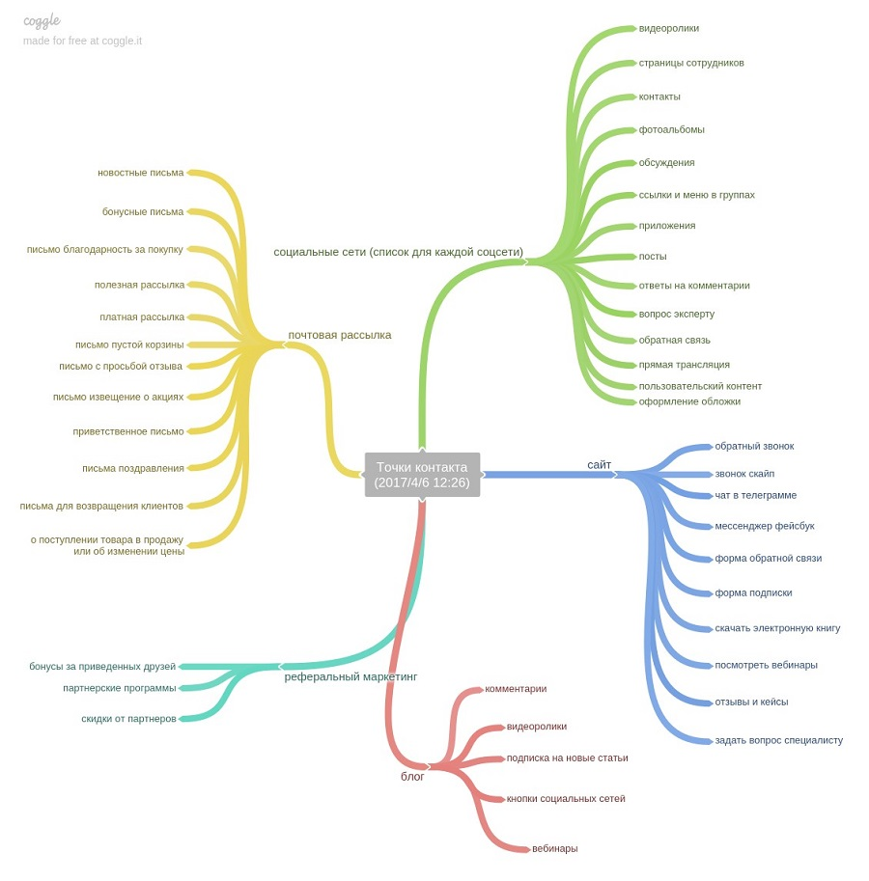

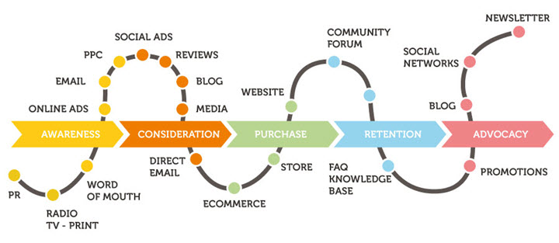
 |  |  |  |  |  |  |  |  |  |  |  |  |  |  |  |  |  |  |  |  |  |  |  |  |  |  |  |  |  | Просмотр презентации услуги
 |  |  |  |  |  |  |  |  |  |  |  |  |  |  |  |  |  |  |  |  |  |  |  |  |  |  |  |  |  | Проверка тех.возможности подключения услуги
 |  |  |  |  |  |  |  |  |  |  |  |  |  |  |  |  |  |  |  |  |  |  |  |  |  |  |  |  |  | Получение коммерческого предложения
 |  |  |  |  |  |  |  |  |  |  |  |  |  |  |  |  |  |  |  |  |  |  |  |  |  |  |  |  |  | Подписание договора с Kcell
 |  |  |  |  |  |  |  |  |  |  |  |  |  |  |  |  |  |  |  |  |  |  |  |  |  |  |  |  |  | Запись IVR ролика
 |  |  |  |  |  |  |  |  |  |  |  |  |  |  |  |  |  |  |  |  |  |  |  |  |  |  |  |  |  | Оплата за подключение у к услуге
 |  |  |  |  |  |  |  |  |  |  |  |  |  |  |  |  |  |  |  |  |  |  |  |  |  |  |  |  |  | Подключение услуги
 |  |  |  |  |  |  |  |  |  |  |  |  |  |  |  |  |  |  |  |  |  |  |  |  |  |  |  |  |  | Работа в личном кабинете
 |  |  |  |  |  |  |  |  |  |  |  |  |  |  |  |  |  |  |  |  |  |  |  |  |  |  |  |  |  | Обращение с жалобой
 |  |  |  |  |  |  |  |  |  |  |  |  |  |  |  |  |  |  |  |  |  |  |  |  |  |  |  |  |  | Запрос на тех.поддержку
 |  |  |  |  |  |  |  |  |  |  |  |  |  |  |  |  |  |  |  |  |  |  |  |  |  |  |  |  |  | Получение первого ежемесячного счета и оплата
 |  |  |  |  |  |  |  |  |  |  |  |  |  |  |  |  |  |  |  |  |  |  |  |  |  |  |  |  |  | Получение информации об услуге на сайте
 |  |  |  |  |  |  |  |  |  |  |  |  |  |  |  |  |  |  |  |  |  |  |  |  |  |  |  |  |  | Сравнение цен на услугу Kcell с ценами других Операторов
 |  |  |  |  |  |  |  |  |  |  |  |  |  |  |  |  |  |  |  |  |  |  |  |  |  |  |  |  |  | Запрос на расторжение договора
 |  |  |  |  |  |  |  |  |  |  |  |  |  |  |  |  |  |  |  |  |  |  |  |  |  |  |  |  |  | Получение информации об услуге в Колл-центре

 |  |  |  |  |  |  |  |  |  |  |  |  |  |  |  |  |  |  |  |  |  |  |  |  |  |  |  |  |  | Web-site kcell.kz/Social Media
 |  |  |  |  |  |  |  |  |  |  |  |  |  |  |  |  |  |  |  |  |  |  |  |  |  |  |  |  |  | Call centre
 |  |  |  |  |  |  |  |  |  |  |  |  |  |  |  |  |  |  |  |  |  |  |  |  |  |  |  |  |  | Kcell Centre/Store
 |  |  |  |  |  |  |  |  |  |  |  |  |  |  |  |  |  |  |  |  |  |  |  |  |  |  |  |  |  | Торговый специалист
 |  |  |  |  |  |  |  |  |  |  |  |  |  |  |  |  |  |  |  |  |  |  |  |  |  |  |  |  |  | Подрядчик
 |  |  |  |  |  |  |  |  |  |  |  |  |  |  |  |  |  |  |  |  |  |  |  |  |  |  |  |  |  | Технический специалист Kcell (Инженер)
 |  |  |  |  |  |  |  |  |  |  |  |  |  |  |  |  |  |  |  |  |  |  |  |  |  |  |  |  |  | Email Team
 |  |  |  |  |  |  |  |  |  |  |  |  |  |  |  |  |  |  |  |  |  |  |  |  |  |  |  |  |  | Delivery специалист
 |  |  |  |  |  |  |  |  |  |  |  |  |  |  |  |  |  |  |  |  |  |  |  |  |  |  |  |  |  | pm.kcell.kz

